LES客户维护-信息详细页面
页面
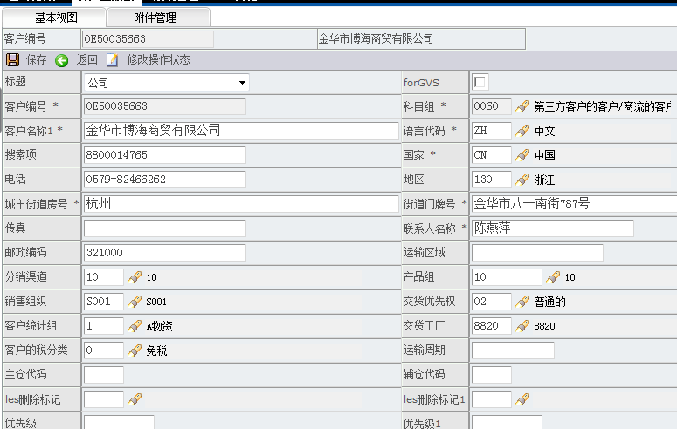

页面权限 | 表中配置 通过角色取出字段集合

功能点详解 | 保存功能 | 修改数据之后，保存数据到数据库中
 |  | 保存逻辑
 |  |  | JS保存校验 1 主舱代码 mainCompartmentCode 去空格之后如果值不为空，则设置 优先级 PRIORITY 字段为1；否则设置为空 2 辅仓代码auxiliaryCompartmentCode 去空格之后如果值不为空，则设置 优先级1 priority1 字段为2；否则设置为空 3 主辅仓代码与les主辅仓删除标记的对应关系 <1>主仓标记 mainCompartmentCode 如果主仓值从【空】维护成【非空】，并且主仓删除标记lesDeleteFlag值不为0，提示 主仓删除标记值不正确，删除标记在这里只能是0； 如果主仓值从【非空】维护成【非空】，并且主仓删除标记lesDeleteFlag值不在0/1 之间，提示 主仓删除标记值不正确，删除标记在这里只能是0或者1； 如果主仓值从【非空】维护成【空】，提示 主仓值不正确，不允许为空，要删除主仓只能 将LES删除标记改为1； 如果主仓标记从【空】维护成【空】，并且主仓删除标记不为空，则提示 主仓删除标记值不正 确，删除标记在这里只能是空。 <2> 辅仓标记 auxiliaryCompartmentCode 如果辅仓值从【空】维护成【非空】，并且辅仓删除标记lesDeleteFlag1值不为0，提示 辅仓删除标记值不正确，删除标记在这里只能是0； 如果辅仓值从【非空】维护成【非空】，并且辅仓删除标记lesDeleteFlag1值不在0/1 之间，提示 辅仓删除标记值不正确，删除标记在这里只能是0或者1； 如果辅仓值从【非空】维护成【空】，提示 辅仓值不正确，不允许为空，要删除辅仓只能 将LES删除标记改为1； 如果辅仓标记从【空】维护成【空】，并且辅仓删除标记不为空，则提示 辅仓删除标记值不正 确，删除标记在这里只能是空。 4 其他校验 包括字符长度 是否必填 是否可以输入全角字符

 |  |  | java后台逻辑处理 1 插入历史 2 更新数据 3 处理审批 if (userRoles.indexOf("WLCBCenter")!=-1&&UNTREAD.equals("1")){ sql.append(",AUDIT_FLAG = '0' "); } //audit_flag2 为1表明是2级打回这样工贸再次提交时不通过1级直接到2级 if (userRoles.indexOf("WLDDCenter")!=-1&&UNTREAD.equals("1")){ sql.append(",AUDIT_FLAG = '0',AUDIT_FLAG1 = '0',AUDIT_FLAG2 = '1'"); } 4 执行存储过程 CUSTOMER.prc_customer_process_mail

LES客户数据导入
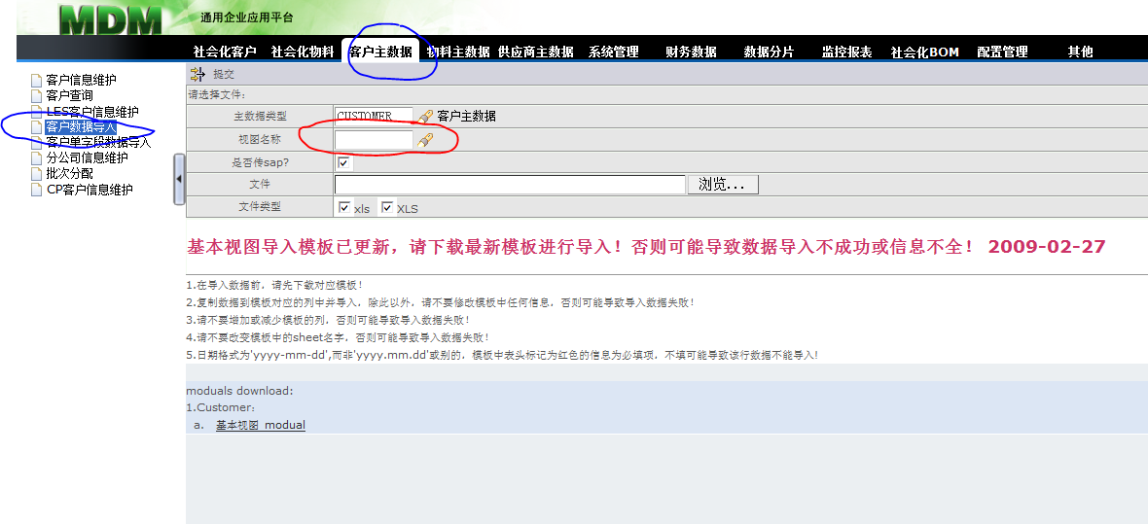

a) 视图名称的选择框（红框内的）因为只有一个base.xml，所以把这个字段值直接设置上 b) 一共涉及到下列角色： WLCBCenter、WLDDCenter、customerManager
逻辑 导入到临时表中，执行存储过程

LES客户单字段导入
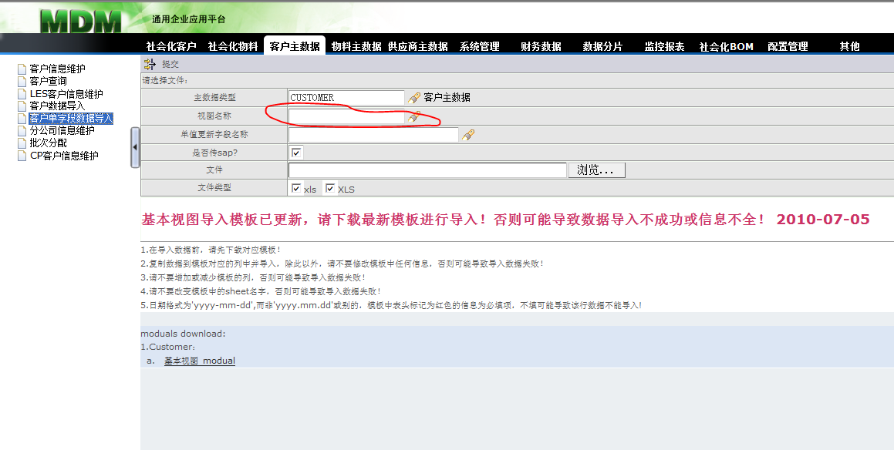

a) 视图名称的选择框（红框内的）因为只有一个base.xml，所以把这个字段值直接设置上 b) 一共涉及到下列角色： WLCBCenter、WLDDCenter、customerManager
逻辑 导入到临时表中，执行存储过程

CP客户维护
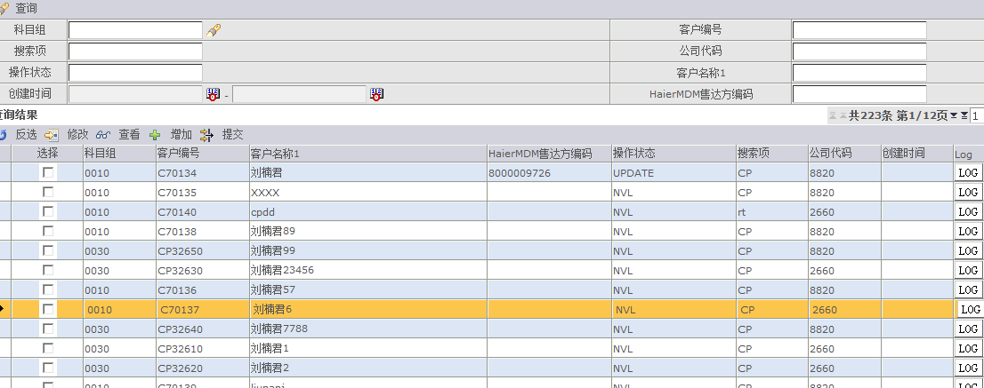
页面

角色功能描述
 | 本页面只有CPCustomer角色来维护。

功能点详解 | 查询 | 根据输入条件查询数据
 |  | 无特殊逻辑，查询的数据限定来源系统为CP
 | 提交 | 选中数据进行提交 支持多条提交
 |  | NVL状态的不允许提交，然后调用提交程序
 | 增加 | 无特殊逻辑，输入条件调用存储过程生成编码返回到前台

 | 修改 | 无特殊逻辑，输入条件调用存储过程。限定只能修改客户名称

